Заказ
 |  | ОБРАЗЕЦ заполнения
 |  | Заказ на изготовление металических изделий
 | Заказчик | Люберецкий р-н Асем
 | Телефон
 | Дата и счет | № счета от

1 | 2 | 3 | 4 | 5 | 6 | 7 | 8 | 9 | 10 | 11 | 12 | 13 | 14 | 15 | 16 | 17 | 18 | 19 | 20 | 21
№ | Наименование | Кол-во, ед. | Высота двери по коробке, мм | Ширина двери по коробке, мм | Открывание | Размер рабочей створки, мм | Окрас RAL | Наличник | Доводчик | Навес на рабочей створке, кол-во шт. | Навес на второй створке, кол-во шт. | Стекло на рабочей створке, кол-во | Стекло на второй створке, кол-во | Решетка на рабочей створке, кол-во | Решетка на второй створке, кол-во | Наличие фрамуги | Высота фрамуги, мм | Примечание (размер стёкол и решёток, если есть) (доп. информация по заказу) | № Шильды | Маркировка изделия
1 | Дверь ДМ (МДФ2) | 5 | 2080 | 940 | правая |  | 8017 | да | нет | 3 |  |  |  |  |  |  |  | МДФ 6 мм. с двух сторон, металл 1,5мм,с порогом, замок Гардиан 12.11 .Ручки: нажимные, цвет хром, цвет премиум орех, Добор МДФ для стены 100мм, наличник МДФ цвет орех премиум на две стороны. ГЛАЗОК НЕ НУЖЕН.
2 | Дверь ДМ (МДФ2) | 1 | 2080 | 1040 | правая |  | 8017 | да | нет | 3 |  |  |  |  |  |  |  | МДФ 6 мм. с двух сторон, металл 1,5мм,с порогом, замок Гардиан 12.11 , Ручки: нажимные, цвет хром, цвет премиум орех, Добор МДФ для стены 100мм, наличник МДФ цвет орех премиум на две стороны. ГЛАЗОК НЕ НУЖЕН.
3 | Дверь ДМ (МДФ2) | 1 | 2080 | 840 | правая |  | 8017 | да | нет | 3 |  |  |  |  |  |  |  | МДФ 6 мм. с двух сторон, металл 1,5мм,с порогом, замок Гардиан 12.11.Ручки: нажимные, цвет хром, цвет премиум орех, Добор МДФ для стены 100мм, наличник МДФ цвет орех премиум на две стороны. ГЛАЗОК НЕ НУЖЕН.

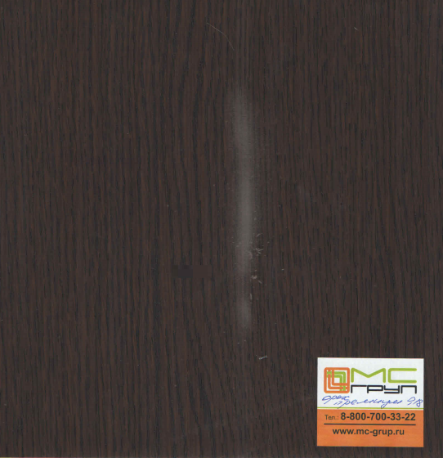
 | Зказчик: | ___________________________________/_____________________________

